Yêu cầu
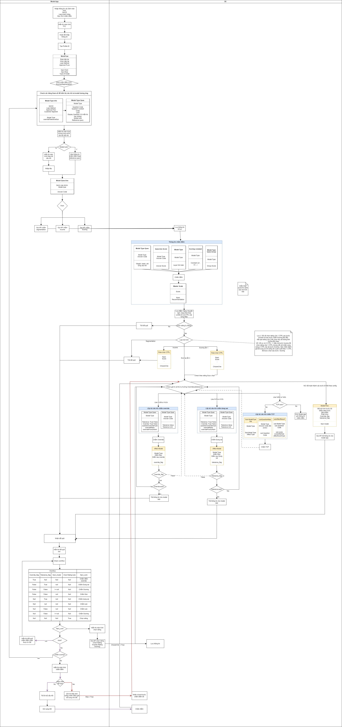
Yêu cầu
Hệ thống Model app tích hợp với DE để thực hiện chấm điểm bao gồm: income, cic, segmentation, prescreen, Scoring, override, dung sai,…
API specs sẽ được gen từ hệ thống DE, Model app cần truyền sang đúng format và yêu cầu các trường thông tin được cấu hình linh hoạt
Các luồng nghiệp vụ cần tích hợp hệ thống DE:
5.1. Chấm điểm Scoring
Hệ thống Model app sẽ gọi sang DE để chấm điểm cho các bước chấm điểm:

Work | Mô tả
W_015 | Chấm điểm Scoring
W_10 | Chấm Prescreen
W_090 | Chấm điểm thu nhập khách hàng
W_044 | Chấm CIC
 | Chấm điểm segmentation

Liệt kê danh sách các API tích hợp để chấm điểm với DE

STT | API | Bước | Mô tả | Refer sample
1 | Chấm điểm segmentation | 1 | Model app gửi các thông tin chấm điểm và thông tin hồ sơ sang DE để thực hiện chấm điểm bao gồm các thông tin sẽ được linh hoạt config theo API spec từ DE (Cho work chấm segmentation) | Sample chấm Segmentation'!A1
 |  | 2 | DE thực hiện chấm điểm và trả kết quả bao gồm: Rank Score Recommendation
2 | Chấm điểm Income | 1 | Model app gửi các thông tin chấm điểm và thông tin hồ sơ sang DE để thực hiện chấm điểm bao gồm các thông tin sẽ được linh hoạt config theo API spec từ DE (Cho work chấm segmentation) | Sample chấm income'!A1
 |  | 2 | DE thực hiện chấm điểm và trả kết quả bao gồm: Rank Score Recommendation Rating được chọn
3 | Chấm điểm mô hình chính | 1 | Model app gửi các thông tin chấm điểm và thông tin hồ sơ sang DE để thực hiện chấm điểm bao gồm các thông tin sẽ được linh hoạt config theo API spec từ DE (Cho work W_015) | Sample Tích hợp chấm Rating'!A1
 |  | 2 | DE thực hiện chấm điểm cho bộ mô hình chính mà Model app gửi sang, đồng thời chấm các điều kiện đánh giá bổ sung theo giá trị của trường OverrideSubTolerance
 |  |  | - Nếu trường trên có giá trị là OA hoặc OM (Override)
 |  |  | --> DE thực hiện chấm override full các điều kiện mà không cần can thiệp của con người. Nếu có sự thay đổi về điểm/ hạng, DE sẽ flag hồ sơ đó có override_flag = “True”. Nếu override_flag = “False", thực hiện chấm bước đánh giá bổ sung tiếp theo
 |  |  | --> Check trường OverrideType tại bảng ModelTypeOverride. Nếu OverrideType = ‘True’, DE sẽ gửi sang cho Model app thông tin số hạng được nâng của cả mô hình. Nếu OverrideType = ‘False’, DE sẽ gửi sang cho Model app: Question code và số hạng được nâng của từng câu hỏi
 |  |  | - Nếu trường trên có giá trị là TA hoặc TM (Tolerance)
 |  |  | --> DE thực hiện chấm dung sai full các điều kiện mà không cần can thiệp của con người. Nếu có sự thay đổi về điểm/ hạng, DE sẽ flag hồ sơ đó có tolerance_flag = “True”. Nếu tolerance_flag = “False", thực hiện chấm bước đánh giá bổ sung tiếp theo
 |  |  | --> DE sẽ gửi sang cho Model app Question code và giá trị được phép dung sai của từng câu hỏi
 |  |  | Lưu ý: Tại 1 lần DE chấm điểm sẽ chỉ chấm 1 trong nhưng điều kiện tiêu chí phụ theo thứ tự được mô tả tại trường OverrideSubTolerance
 |  |  | --> Khi nhận lại kết quả từ DE, 1 vài khay tại output có thể null tùy theo config chấm đánh giá bổ sung
 |  |  | Ngoài ra, khi giá trị trường OverrideSubTolerance = ‘NO’ hoặc đã chấm/ skip hết các trường được đánh giá bổ sung, DE sẽ check tiếp vào Bảng tham số rớt luồng để trả ra Next_model
 |  |  | - Nếu có Next_model: Model app sau khi nhận kết quả về sẽ tự động chuyển next_work là Scoring/ chấm CIC (Phụ thuộc vào trường Type of model để chuyển next work) và hiển thị màn hình hoặc tự động kéo các thông tin chấm điểm theo mô hình đó
 |  |  | - Nếu Next_model = null: Dừng chấm điểm và check next task.
 |  |  | Lưu ý: 1 hồ sơ có thể được chấm nhiều loại CTPL và có thể gán với nhiều hơn 1 mô hình. Kết quả chấm điểm sẽ được trả về theo từng CTPL, Model app phải hiển thị được lên màn hình từng mảng kết quả điểm hay bộ câu trả lời cho từng CTP DE cũng trả về cờ để đánh dấu mô hình nào hay điểm/ hạng của CTPL nào sẽ được sử dụng chính. Model app phải hiển thị được trường thông tin này (Highlight)
4 | Chấm điểm Đánh giá bổ sung (Override/ Dung sai/TCP) | 1 | Sau khi hoàn tất bước chấm điểm xếp hạng, DE sẽ gửi Model app flag có được chấm tiếp override/ dung sai hay không và sử dụng để check next work | Sample Tích hợp chấm bổ sung'!A1
 |  |  | Nếu Next work là chấm override/dungsai/TCP
 |  |  | --> Hiển thị màn hình cho phép người dùng lựa chọn có đánh giá bổ sung hay không. Nếu có, hiển thị màn hình chấm đánh giá bổ sung (Tùy thuộc vào loại chấm)
 |  |  | --> Gọi API này để gửi các thông tin chấm đánh giá bổ sung sang DE (Các trường Input sẽ phụ thuộc vào spec API DE gen) bao gồm tối thiểu các trường thông tin như file excel đính kèm
 |  | 2 | DE thực hiện chấm điểm đánh giá bổ sung Model app vừa gửi sang. Tùy thuộc vào thứ tự và giá trị OverrideSubTolerance mà DE có chấm tiếp loại hình đánh giá bổ sung khác không. Nếu không, DE sẽ check tiếp để xem có Next_model để rớt luồng hay không
 |  |  | Các thông tin DE trả sang cụ thể được mô tả trong file excel, tối thiếu các trường dưới đây:
 |  |  | - Điểm/hạng/khuyến nghị của loại hình đánh giá bổ sung này
 |  |  | - Flag có chấm loại hình đánh giá bổ sung tiếp theo hay không (nếu có theo config)
 |  |  | - Next Model (Nếu có)
5 | Khởi tạo hồ sơ tự động với thông tin từ DE (Luồng 1 2 3) | 1 | DE nhận thông tin chấm điểm từ Landingpage và thực hiện chấm điểm. Sau khi đã hoàn tất tất cả bước được tham số của hồ sơ, bao gồm chấm đánh giá bổ sung, DE thực hiện gọi API sang Model app để khởi tạo hồ sơ và lưu kết quả (VD Sheet Khởi tạo hồ sơ luồng STP) | Khởi tạo hồ sơ luồng STP'!A1
 |  | 2 | Model app khởi tạo hồ sơ, lưu các kết quả chấm điểm như rule hệ thống và gửi profile ID sang DE
6 | Chọn Rating cho mô hình Income (Trường hợp hồ sơ có nhiều hơn 1 CTPL) | 1 | Đối với luồng thủ công, việc chọn Rating cho 1 CTPL có thể được cài đặt là tự động (DE chọn và trả kết quả) hoặc thủ công (User Model App chọn). Với việc chọn thủ công: Model app check workflow, nếu next_work là Chọn Rating Income thì sẽ hiển thị màn hình kết quả Rating theo tất cả CTPL và nút [Chọn]. Sau khi người dùng lựa chọn Rating và nhấn hoàn tất, gọi API để gửi thông tin được chọn sang DE | API Chọn rating income'!A1
 |  | 2 | DE nhận thông tin để lưu Rating nào được chọn để đi tiếp các bước chấm tiếp theo nếu có
7 | Chọn Rating cho mô hình Scoring (Trường hợp hồ sơ có nhiều hơn 1 CTPL) | 1 | Đối với luồng thủ công, việc chọn Rating cho 1 CTPL có thể được cài đặt là tự động (DE chọn và trả kết quả) hoặc thủ công (User Model App chọn). Với việc chọn thủ công: Model app check workflow, nếu next_work là Chọn Rating Scoring thì sẽ hiển thị màn hình kết quả Rating theo tất cả CTPL và nút [Chọn]. Sau khi người dùng lựa chọn Rating và nhấn hoàn tất, gọi API để gửi thông tin được chọn sang DE | API chọn rating sco'!A1
 |  | 2 | DE nhận thông tin để lưu Rating nào được chọn để đi tiếp các bước chấm tiếp theo nếu có. DE thực hiện check đánh giá bổ sung và Rớt luồng theo config trường OverrideToleranceSub. Nếu có sẽ thực hiện chấm đánh giá bổ sung và gửi trả kết quả cho Model app khi cần chấm điểm thủ công

Lưu ý:
-Tại 1 lần chấm điểm DE sẽ chỉ chấm được duy nhất 1 bộ tiêu chí đánh giá bổ sung full (override hoặc dung sai hoặc TCP)
-1 mô hình sẽ bao gồm các loại đánh giá bổ sung: override, dung sai, TCP và sẽ chỉ chấm 1 lần duy nhất cho mỗi mô hình chính
- Sau khi chấm được toàn bộ các loại đánh giá bổ sung được gán với mô hình chính thì mới rớt được sang mô hình tiếp theo (nếu có)
- Đối với hồ sơ có nhiều CTPL hay nhiều mô hình ứng với nhiều CTPL, tại lần trả kết quả chấm điểm lần đầu tiên, DE đã phải trả ra được flag sẽ sử dụng mô hình hay thông tin của CTPL nào, sẽ không có case chấm theo nhiều CTPL ngoại trừ lần đầu tiên gửi chấm điểm. Sau bước chấm điểm CIC cũng sẽ có bước chọn rating của CTPL nhưng sẽ không ảnh hưởng đến việc chấm điểm Rating --> Vẫn sẽ rating theo tất cả CTPL
- Cho phép cấu hình các trường thông tin cần nhận từ DE

Cơ chế retry tích hợp
DE phải có cơ chế retry tích hợp để trả được đúng số trường được yêu cầu theo Spec sang cho Model app

Khởi tạo hồ sơ luồng STP
1. Điều kiện

Trigger: DE gửi thông tin hồ sơ và thông tin chấm điểm sang Model app để khởi tạo hồ sơ

Post-condition :
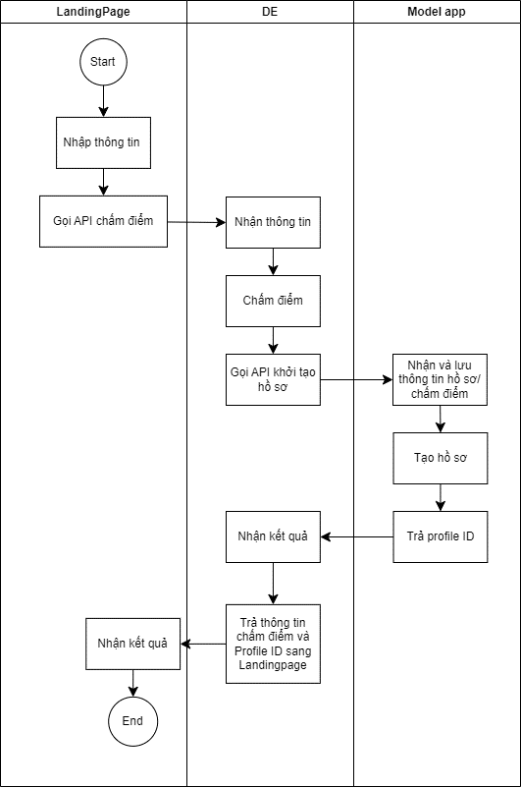

2. Mô tả API
DE request MA
STT | Field | Field_sub | Field – detail 1 | Field – detail 2 | DataType | Mandatory | Descripton | Note
1 | purposeSubmit |  |  |  |  |  |  | Input linh hoạt
2 | purposeScoring |  |  |  |  | Y | Mục đích chấm điểm | Input linh hoạt
3 | partnerType |  |  |  |  |  | Loại đối tác | Input linh hoạt
4 | sourceApi |  |  |  |  |  | Nguồn khởi tạo: Truyền DE hay CJ | Input linh hoạt
5 | … |  |  |  |  |  |  | Input linh hoạt
7 | Role |  |  |  |  |  |  | Input linh hoạt
8 | requestTime |  |  |  |  |  | Thời điểm request chấm điểm | Input linh hoạt
9 | createdTime |  |  |  |  |  | Thời điểm khởi tạo hồ sơ (DE) | Input linh hoạt
11 | SegmentationResult |  |  |  |  |  | Kết quả chấm Segmentation
11.1 |  | LegalDocResult |  |  | Object
11.2 |  |  | legalDoc |  | String | Y | loại CTPL | Input linh hoạt
11.3 |  |  | legalDocNo |  | String | Y | số CTPL | Input linh hoạt
11.4 |  |  | Model Type Code |  | String | Y | Mã model | Input linh hoạt
11.5 |  |  | question |  | Object | Y |  | Input linh hoạt
11.6 |  |  |  | QuestionCode | String | Y | Mã câu hỏi | Input linh hoạt
11.7 |  |  |  | Answer Code | String | Y | Mã câu trả lời | Input linh hoạt
11.8 |  |  |  | Answer Value | String | Y | Giá trị câu trả lời | Input linh hoạt
11.9 |  |  | Rank |  | String | Y | Hạng | Input linh hoạt
11.1 |  |  | Score |  | Number | Y | Điểm | Input linh hoạt
11.12 |  |  | Recommendation |  | String | Y | Khuyến nghị | Input linh hoạt
11.13 |  |  | ScoringTime |  |  |  | Thời điểm chấm điểm bước segmentation
12 | IncomeResult |  |  |  |  |  | Kết quả chấm Income | Phụ thuộc vào bước chấm điểm mà array này có thể null
 |  | LegalDocResult |  |  | Object |  |  | Chia array theo từng số CTPL
12.1 |  |  | legalDoc |  | String |  | loại CTPL | Input linh hoạt
12.2 |  |  | legalDocNo |  | String |  | Số CTPL | Input linh hoạt
12.3 |  |  | Model Type Code |  | String |  | Mã model | Input linh hoạt
12.4 |  |  | question |  | Object |  |  | Input linh hoạt
12.5 |  |  |  | QuestionCode | String |  | Mã câu hỏi | Input linh hoạt
12.6 |  |  |  | Answer Code | String |  | Mã câu trả lời | Input linh hoạt
12.7 |  |  |  | Answer Value | String |  | Giá trị câu trả lời | Input linh hoạt
12.8 |  |  | Rank |  | String |  | Hạng | Input linh hoạt
12.9 |  |  | Score |  | Number |  | Điểm | Input linh hoạt
12.10 |  |  | Recommendation |  | String |  | Khuyến nghị | Input linh hoạt
12.11 |  |  | chosenOne |  | Boolean |  | Kết quả của số CTPL nào được sử dụng để chấm chính | Input linh hoạt
 |  |  | ScoringTime |  |  |  | Thời điểm chấm điểm bước chấm Income
13 | RatingResult |  |  |  |  |  | Kết quả chấm Rating | Phụ thuộc vào bước chấm điểm có chấm rating hay không mà array này có thể null
 |  | LegalDocResult |  |  | Object
13.1 |  |  | legalDoc |  | String | Y | loại CTPL | Input linh hoạt
13.2 |  |  | legalDocNo |  | String | Y | Số CTPL | Input linh hoạt
13.3 |  |  | Model Type Code |  | String | Y | Mã model | Input linh hoạt
13.4 |  |  | OverrideToleranceSub |  | String | Y | Giá trị trường OverrideToleranceSub | Input linh hoạt
13.5 |  |  | complexQuestion |  | Object | Y |  | Input linh hoạt
13.6 |  |  |  | QuestionCode | String | Y | Mã câu hỏi | Input linh hoạt
13.7 |  |  |  | Answer Code | String | Y | Mã câu trả lời | Input linh hoạt
13.8 |  |  |  | Answer Value | String | Y | Giá trị câu trả lời | Input linh hoạt
13.9 |  |  | ModelTypeQuesGroup |  | Object | Y | Nhóm câu hỏi tính điểm
13.10 |  |  |  | QuesGroupCode | String | Y | Mã nhóm câu hỏi
13.11 |  |  |  | Score | Number | Y | Điểm của từng nhóm câu hỏi
13.12 |  |  | Rank |  | String | Y | Hạng | Input linh hoạt
13.13 |  |  | Score |  | Number | Y | Điểm | Input linh hoạt
13.14 |  |  | Recommendation |  | String | Y | Khuyến nghị | Input linh hoạt
13.15 |  |  | chosenOne |  | Boolean | Y | Kết quả của số CTPL nào được sử dụng để chấm chính | Input linh hoạt
13.16 |  |  | step |  | number | Y | Lần chấm điểm (rớt luồng)
13.17 |  |  | scoringTime |  |  | Y | Thời gian chấm điểm rating
13.18 |  |  | overrideResult |  | Object | N | Kết quả chấm Override
13.19 |  |  |  | Rank | String | N | Hạng
13.20 |  |  |  | Score | Number | N | Điểm
13.21 | … |  |  | Recommendation | String | N | Khuyến nghị
13.22 |  |  |  | QuestionCode | String | N | Mã câu hỏi
13.23 |  |  |  | QuestionRank | Number | N | Rank của từng câu hỏi dược nâng
13.24 |  |  |  | FinalOverride | Number | N | Rank final được nâng
13.25 |  |  |  | OverrideScoringTime | Dataxtime | N | Thời gian chấm Override của bước Rating đó
13.26 |  |  | toleranceResult |  | Object | N | Kết quả Dung sai (nếu có)
13.27 |  |  |  | Rank | String | N | Hạng
3
13.28 |  |  |  | Score | Number | N | Điểm
13.29 |  |  |  | Recommendation | String | N | Khuyến nghị
13.30 |  |  |  | QuestionCode | String | N | Mã câu hỏi
13.31 |  |  |  | ToleranceScoringTime | Dataxtime | N | Thời gian chấm dung sai của bước Rating đó
13.32 |  |  | SubModelResult |  | Object | N | Kết quả chấm TCP (nếu có)
13.33 |  |  |  | Rank | String | N | Hạng
3
13.34 |  |  |  | Score | Number | N | Điểm
13.35 |  |  |  | Recommendation | String | N | Khuyến nghị
13.36 |  |  |  | SubModelCode | String | N | Mã mô hình sub
13.37 |  |  |  | QuestionCode | String | N | Mã câu hỏi
13.38 |  |  |  | AnswerCode | String | N | Mã câu trả lời
13.39 |  |  |  | AnswerValue | String | N | Giá trị câu trả lời
13.40 |  |  |  | SubScoringTime | Dataxtime | N | Thời gian chấm TCP của bước Rating đó
14 | deID |  |  |  |  |  | ID chấm điểm ở DE

Response
STT | Field | Field- Sub | Field – detail 1 | Field – detail 2 | DataType | Descripton | Sample value
 | response |  |  |  | Object
1 |  | code |  |  | String | Mã kết quả trả về | 200
2 |  | message |  |  | String | Mô tả chi tiết kết quả trả về | Thành công
3 |  | createdTime |  |  | Dataxtime | Thời điểm khởi tạo hồ sơ trên Model app | 9/30/2021 1:58:57 PM
4 |  | timestamp |  |  | String | Thời gian trả điểm Định dạng: YYYY-MM-DDTHH-MM-SSZ | 2022-03-31T04:01:00Z
 | Result |  |  |  | Object
5 |  | profileID |  |  | String | ID hồ sơ model app |  | MA response DE

API Chọn rating income
1. Điều kiện

Trigger: Model app lựa chọn rating bước chấm Income để gửi sang DE trong trường hợp luồng thủ công

Post-condition :
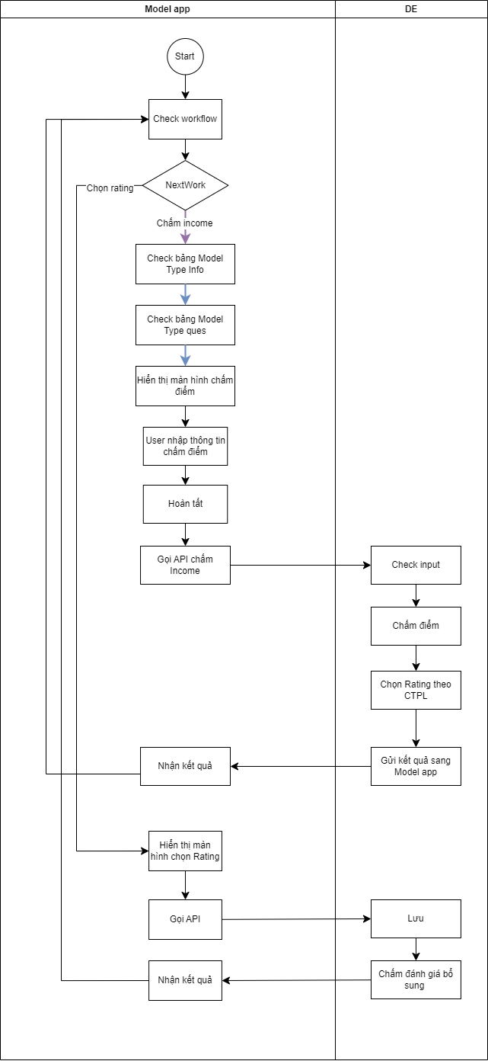

2. Mô tả API
Mô tả input:
STT | Field | Field_sub | DataType | Mandatory | Descripton | Sample Value | Note
1 | ProfileID |  | String | Y |  |  | Input linh hoạt
2 | Role |  | String | Y |  |  | Input linh hoạt
3 | requestTime |  | Dataxtime | Y | Thời điểm request chấm điểm |  | Input linh hoạt
4 | legalDocs |  | Object | Y |  |  | Input linh hoạt
4.1 |  | legalDocNo | String | Y | Số CTPL |  | Input linh hoạt
4.2 |  | chosenOne | Boolean | Y | Hạng được chọn trong trường hợp 1 profile với nhiều CTPL ra nhiều rating/ model khác nhau | TRUE | Input linh hoạt
4.3 |  | deID |  |  | Nếu DE lưu từng dòng dữ liệu chấm điểm thì có cần nhận và trả theo key là trường này không? Hay chỉ cần ProfileID và số CTPL? Vì API này sẽ có thể dùng cho 2 bước chọn rating trên cùng 1 hồ sơ |  | Input linh hoạt

Mô tả Output
STT | Field | Field- Sub | Field – detail 1 | DataType | Descripton |  | Sample value
A | response |  |  | Object
1 |  | code |  | String | Mã kết quả trả về |  | 200
2 |  | message |  | String | Mô tả chi tiết kết quả trả về |  | Thành công
3 |  | chosingTime |  | Dataxtime | Thời điểm chọn kết quả |  | 9/30/2021 1:58:57 PM
4 |  | timestamp |  | String | Thời gian trả điểm Định dạng: YYYY-MM-DDTHH-MM-SSZ |  | 2022-03-31T04:01:00Z

API chọn rating sco
1. Điều kiện

Trigger: Model app lựa chọn rating bước chấm điểm để gửi sang DE trong trường hợp luồng thủ công

Post-condition :
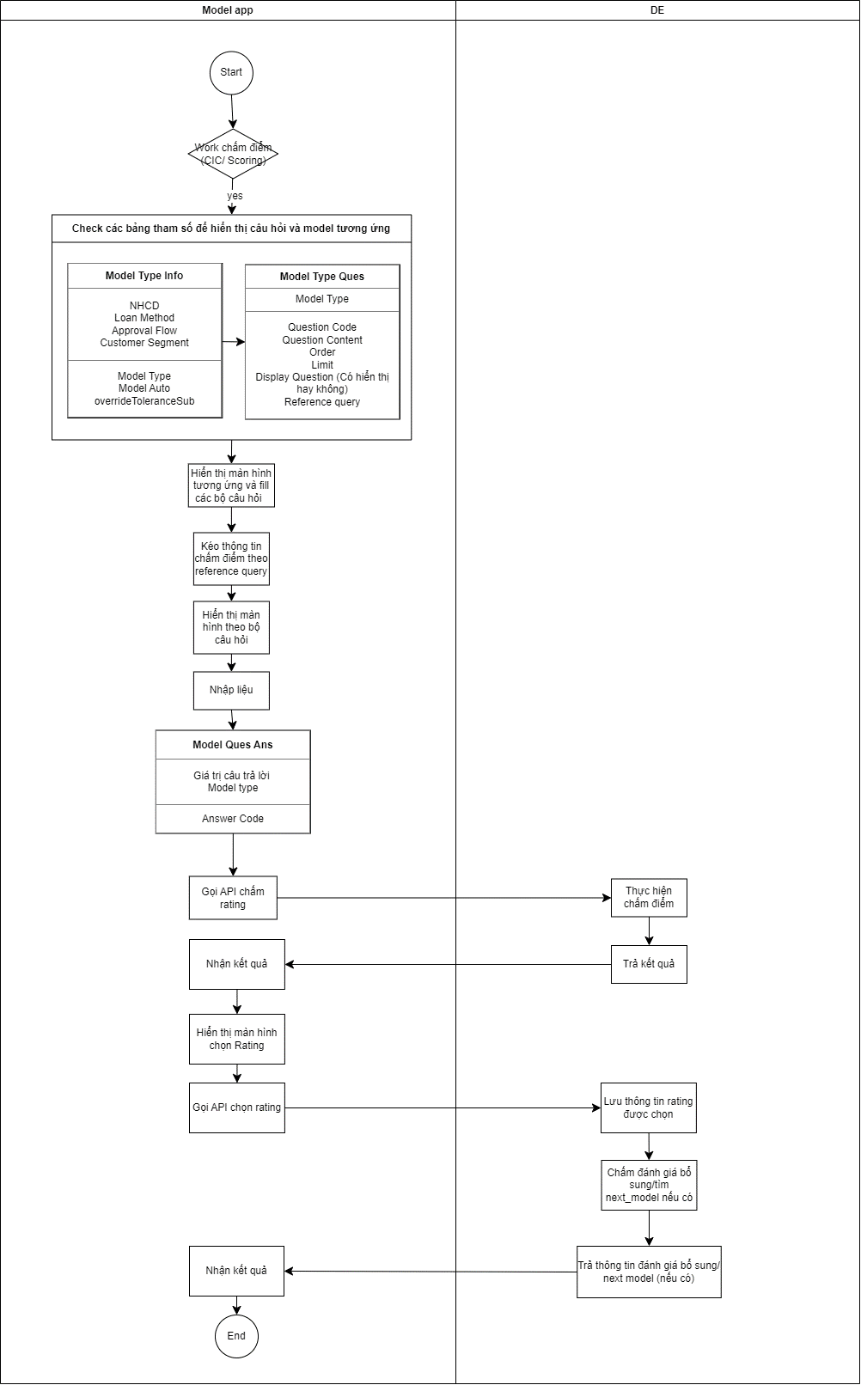

2. Mô tả API
Mô tả input:
STT | Field | Field_sub | DataType | Mandatory | Descripton | Sample Value | Note
1 | ProfileID |  | String | Y |  |  | Input linh hoạt
2 | Role |  | String | Y |  |  | Input linh hoạt
3 | requestTime |  | Dataxtime | Y | Thời điểm request chấm điểm |  | Input linh hoạt
4 | legalDocs |  | Object | Y |  |  | Input linh hoạt
4.1 |  | legalDocNo | String | Y | Số CTPL |  | Input linh hoạt
4.2 |  | chosenOne | Boolean | Y | Hạng được chọn trong trường hợp 1 profile với nhiều CTPL ra nhiều rating/ model khác nhau | TRUE | Input linh hoạt
4.3 |  | deID |  |  | Nếu DE lưu từng dòng dữ liệu chấm điểm thì có cần nhận và trả theo key là trường này không? Hay chỉ cần ProfileID và số CTPL? Vì API này sẽ có thể dùng cho 2 bước chọn rating trên cùng 1 hồ sơ |  | Input linh hoạt

Mô tả Output
STT | Field | Field- Sub | Field – detail 1 | Field – detail 2 | Field – detail 3 | DataType | Descripton | Sample value
A | response |  |  |  |  | Object
1 |  | code |  |  |  | String | Mã kết quả trả về | 200
2 |  | message |  |  |  | String | Mô tả chi tiết kết quả trả về | Thành công
3 |  | chosingTime |  |  |  | Dataxtime | Thời điểm chọn kết quả | 9/30/2021 1:58:57 PM
4 |  | timestamp |  |  |  | String | Thời gian trả điểm Định dạng: YYYY-MM-DDTHH-MM-SSZ | 2022-03-31T04:01:00Z
B | Result |  |  |  |  | Object
 |  | ScoringResult |  |  |  | Object | Kết quả chấm điểm
 |  |  | legalDocNo |  |  | Số CTPL
 |  |  | OverrideResultFull
 |  |  |  | rankOverride |  | String | Hạng sau override | B18
 |  |  |  | scoreOverride |  | Number | Điểm sau override | 0.00018
 |  |  |  | recommendationOverride |  | String | Khuyến nghị sau override | Đồng ý cấp tín dụng
 |  |  |  | override_flag |  | Boolean | Có chấm override không. Trả về 1 trong 2 giá trị sau: True: Có chấm override False: Không chấm override | TRUE
 |  |  |  | ListOverrideQuestion |  | Object-Multivalue | Trả về list các câu hỏi trong trường hợp chấm override từng câu hỏi (nếu có) Lưu ý: Chỉ trả về các câu hỏi đơn. Nếu danh sách có câu hỏi ghép thì DE cần trả về các câu hỏi thành phần override_flag = false --> Không trả về giá trị trường này
 |  |  |  |  | questionCode | String-Multivalue | Mã câu hỏi được override | Q0102
 |  |  |  |  | questionRank | Number-Multivalue | Số hạng được nâng của từng câu hỏi | 2
 |  |  |  | FinalScoreRank |  | Number | Số hạng được nâng của bộ mô hình (Chấm override final) override_flag = false --> Không trả về giá trị trường này | 1
 |  |  |  | Auto |  | Boolean | Chấm override auto hay manual True: Chấm auto False: Chấm manual | TRUE
 |  |  | ToleranceResultFull
 |  |  |  | ranktolerance |  | String | Hạng sau tolerance | B18
 |  |  |  | scoreTolerance |  | Number | Điểm sau Tolerance | 0.00018
 |  |  |  | recommendationTolerance |  | String | Khuyến nghị sau Tolerance | Đồng ý cấp tín dụng
 |  |  |  | Tolerance_flag |  | Boolean | Có chấm Tolerance không. Trả về 1 trong 2 giá trị sau: True: Có chấm Tolerance False: Không chấm Tolerance | TRUE
 |  |  |  | ListToleranceQuestion |  | Object-Multivalue | Trả về list các câu hỏi Lưu ý: Chỉ trả về các câu hỏi đơn. Nếu danh sách có câu hỏi ghép thì DE cần trả về các câu hỏi thành phần tolerance_flag = false --> Không trả về giá trị trường này
 |  |  |  |  | QuestionCode | String-Multivalue | Mã câu hỏi được Tolerance | Q234
 |  |  |  |  | ToleranceValue | String-Multivalue | Giá trị được dung sai
 |  |  |  | Auto |  | Boolean | Chấm dung sai auto hay manual True: Chấm auto False: Chấm manual | TRUE
10 |  |  | SubResultFull
10.1 |  |  |  | rankSub |  | String | Hạng sau TCP | B18
10.2 |  |  |  | scoreSub |  | Number | Điểm sau TCP | 0.00018
10.3 |  |  |  | recommendationSub |  | String | Khuyến nghị sau TCP | Đồng ý cấp tín dụng
10.4 |  |  |  | subModelCode |  | String | Mã mô hình TCP | SME_SUB_SCO_001
10.5 |  |  |  | ListSubQuestion |  | Object-Multivalue | Trả về list các câu hỏi bao gồm câu hỏi đơn và ghép
10.6 |  |  |  |  | Questioncode | String-Multivalue | Mã câu hỏi | Q0102
10.7 |  |  |  |  | AnswerCode | Number-Multivalue | Mã câu trả lời | Q0102_1
10.8 |  |  |  |  | AnswerValue | Number-Multivalue | Giá trị câu trả lời | 2
10.9 |  |  |  | Auto |  | Boolean | Chấm dung sai auto hay manual True: Chấm auto False: Chấm manual | TRUE
 |  | NextModel |  |  |  |  | Mô hình tiếp theo được chấm (rớt luồng)

Sample chấm Segmentation
1. Điều kiện

Trigger: Hoàn tất bước chấm điểm Segmentation (User nhấn hoàn tất/ Hệ thống auto đổi trạng thái)

Post-condition :
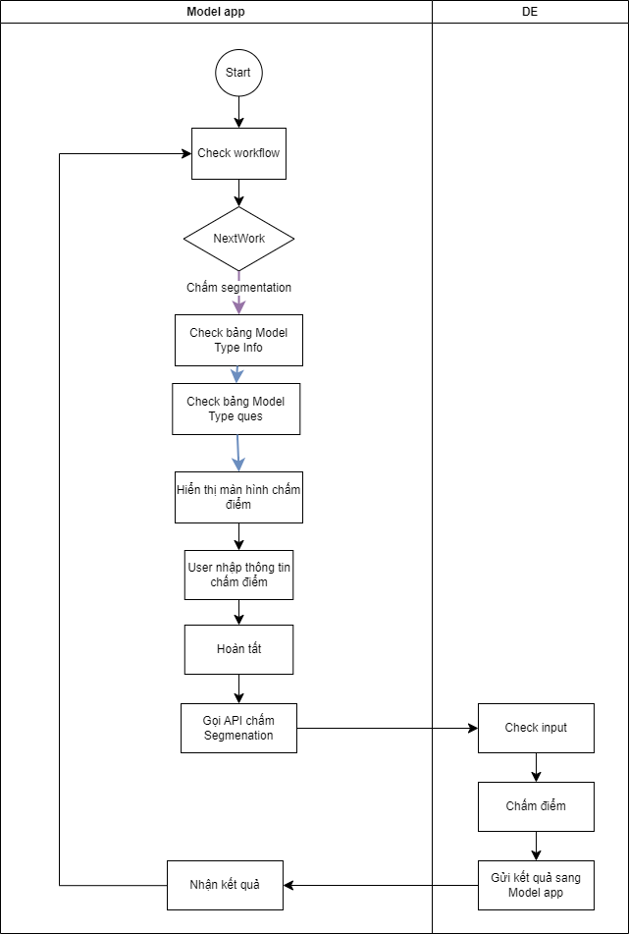

2. Mô tả API
Mô tả input:
STT | Field | Field_sub | DataType | Mandatory | Descripton | Note
1 | ProfileID |  |  | Y |  | Input linh hoạt
2 | CIF |  |  | Y |  | Input linh hoạt
3 | Role |  |  | Y |  | Input linh hoạt
4 | createdTime |  |  | Y | Thời điểm khởi tạo hồ sơ | Input linh hoạt
5 | requestTime |  |  | Y | Thời điểm request chấm điểm | Input linh hoạt
6 | scoCount |  |  | Y | Số lần chấm điểm của 1 role (Mỗi lần 1 role A chấm điểm và trả về (Cùng 1 step chấm điểm), hệ thống tự count số lần tương ứng đó. Ví dụ: RM chấm 3 lần, DB có 1 trường để lưu trữ và trả ra thông tin này) | Input linh hoạt
7 | legalDocs |  |  | Y |  | Input linh hoạt
6.1 |  | legalDoc |  | Y |  | Input linh hoạt
6.2 |  | legalDocNo |  | Y |  | Input linh hoạt
6.3 |  | Model Type Code |  | Y | Mã code của mô hình Segmentation | Input linh hoạt
6.5 |  | answers |  | Y |  | Input linh hoạt
6.5.1 |  |  | Answer Code | Y |  | Input linh hoạt
6.5.2 |  |  | Answer Value | Y |  | Input linh hoạt
 | … |  |  |  |  | Input linh hoạt

Mô tả Output
STT | Field | Field- Sub | Field – detail 1 | Field – detail 2 | DataType | Mandatory | Descripton | Sample value
A | response |  |  |  | Object
1 |  | code |  |  | String | Y | Mã kết quả trả về | 200
2 |  | message |  |  | String | Y | Mô tả chi tiết kết quả trả về | Thành công
3 |  | ScoringTime |  |  | Dataxtime | Y | Thời gian Chấm điểm | 9/30/2021 1:58:57 PM
4 |  | timestamp |  |  | String | Y | Thời gian trả điểm | 2022-03-31T04:01:00Z
 |  |  |  |  |  |  | Định dạng: YYYY-MM-DDTHH-MM-SSZ
B | Result |  |  |  | Object | Y
 |  | resultStatusCode |  |  | Number | Y | Mã code kết quả chấm điểm | 1001001
 |  | legalDocNo |  |  | Object | Y | Số CTPL | 765435
 |  |  | rank |  | String | Y | Xếp hạng tín dụng khách hang | B18
 |  |  | score |  | Number | Y | Điểm xếp hạng tín dụng của khách hàng | 0.00018
 |  |  | recommendation |  | String | Y | Khuyến nghị | Đồng ý cấp tín dụng
 |  |  | complexQuestion |  | Object | Y
 |  |  |  | answerCode | String | Y | Code câu trả lời câu hỏi ghép | S123_1
 |  |  |  | answerValue | String | Y | Giá trị câu trả lời câu hỏi ghép | "23"

API chấm income
1. Điều kiện

Trigger: Hoàn tất bước chấm điểm Ước tính thu nhập (User nhấn hoàn tất/ Hệ thống auto đổi trạng thái)

Post-condition :
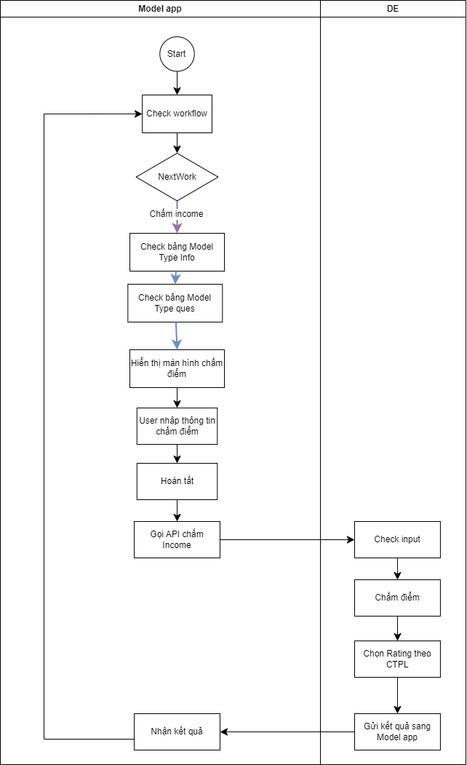

2. Mô tả API
Mô tả input:
STT | Field | Field_sub | DataType | Mandatory | Descripton | Sample Value | Note
1 | ProfileID |  |  |  | Y |  | Input linh hoạt
2 | CIF |  |  |  | Y |  | Input linh hoạt
3 | Role |  |  |  | Y |  | Input linh hoạt
4 | createdTime |  |  |  | Y | Thời điểm khởi tạo hồ sơ | Input linh hoạt
5 | requestTime |  |  |  | Y | Thời điểm request chấm điểm | Input linh hoạt
6 | scoCount |  |  |  | Y | Số lần chấm điểm của 1 role (Mỗi lần 1 role A chấm điểm và trả về (Cùng 1 step chấm điểm), hệ thống tự count số lần tương ứng đó. Ví dụ: RM chấm 3 lần, DB có 1 trường để lưu trữ và trả ra thông tin này) | Input linh hoạt
7 | legalDocs |  |  |  | Y |  | Input linh hoạt
6.1 |  | legalDoc |  |  | Y |  | Input linh hoạt
6.2 |  | legalDocNo |  |  | Y |  | Input linh hoạt
6.3 |  | Model Type Code |  |  | Y | Mã code của mô hình Income | Input linh hoạt
6.5 |  | answers |  |  | Y |  | Input linh hoạt
6.5.1 |  |  | Answer Code |  | Y | Mã code của câu trả lời | Input linh hoạt
6.5.2 |  |  | Answer Value |  | Y | Giá trị câu trả lời | Input linh hoạt
 | …

Mô tả Output
STT | Field | Field- Sub | Field – detail 1 | Field – detail 2 | DataType | Mandatory | Descripton | Sample value
A | response |  |  |  | Object
1 |  | code |  |  | String | Y | Mã kết quả trả về | 200
2 |  | message |  |  | String | Y | Mô tả chi tiết kết quả trả về | Thành công
3 |  | ScoringTime |  |  | Dataxtime | Y | Thời gian Chấm điểm | 9/30/2021 1:58:57 PM
4 |  | timestamp |  |  | String | Y | Thời gian trả điểm | 2022-03-31T04:01:00Z
 |  |  |  |  |  | Y | Định dạng: YYYY-MM-DDTHH-MM-SSZ
B | Result |  |  |  | Object | Y
 |  | resultStatusCode |  |  | Number | Y | Mã code kết quả chấm điểm | 1001001
 |  | legalDocNo |  |  | Object | Y | Số CTPL | 765435
 |  |  | rank |  | String | Y | Hạng | B18
 |  |  | score |  | Number | Y | Điểm chấm cic | 0.00018
 |  |  | recommendation |  | String | Y | Khuyến nghị | Đồng ý cấp tín dụng
 |  |  | chosenOne |  | Boolean | Y | Hạng được chọn trong trường hợp 1 profile với nhiều CTPL ra nhiều rating/ model khác nhau | TRUE
 |  |  | complexQuestion |  |  | Y
 |  |  |  | answerCode | String | Y | Code câu trả lời câu hỏi ghép | S123_1
 |  |  |  | answerValue | String | Y | Giá trị câu trả lời câu hỏi ghép | "23"

API Tích hợp chấm Rating
1. Điều kiện

Trigger: Hoàn tất bước chấm điểm (User nhấn hoàn tất/ Hệ thống auto đổi trạng thái)

Post-condition :
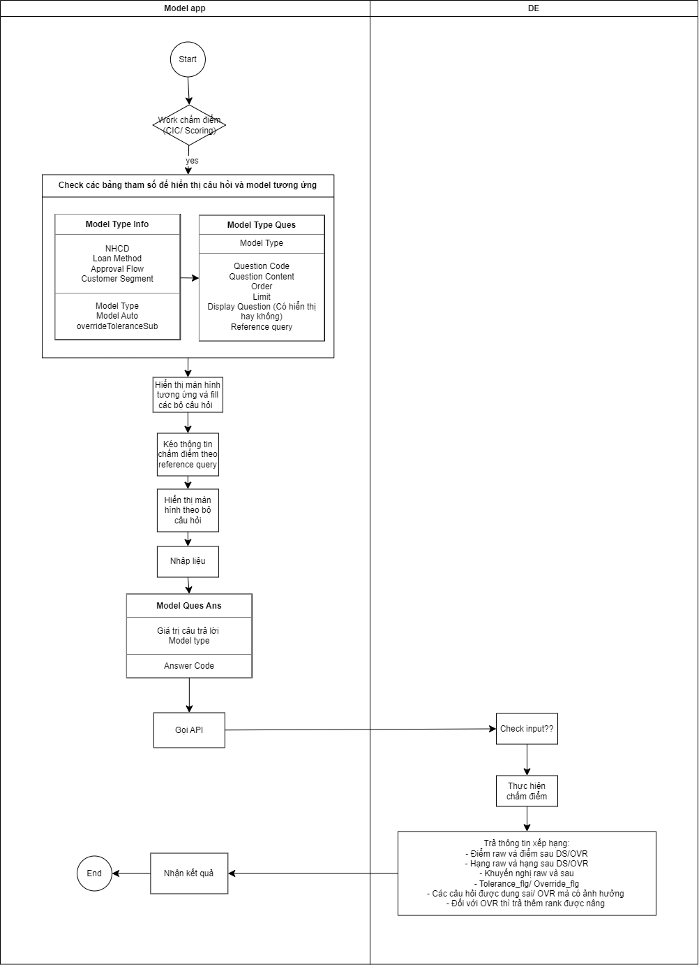

2. Mô tả API
Mô tả input:
STT | Field | Field_sub | Field – detail 1 | DataType | Mandatory | Length | Descripton | Note | Sample Value
1 | ProfileID |  |  | String | Y
2 | CIF |  |  | String | Y
3 | Role |  |  | String | Y
4 | createdTime |  |  | Dataxtime | Y |  | Thời điểm khởi tạo hồ sơ
5 | requestTime |  |  | Dataxtime | Y |  | Thời điểm request chấm điểm
6 | scoCount |  |  | Number | Y |  | Số lần chấm điểm của 1 role (Mỗi lần 1 role A chấm điểm và trả về (Cùng 1 step chấm điểm), hệ thống tự count số lần tương ứng đó. Ví dụ: RM chấm 3 lần, DB có 1 trường để lưu trữ và trả ra thông tin này)
7 | legalDocs |  |  | Object | Y
6.1 |  | legalDoc |  | String | Y
6.2 |  | legalDocNo |  | String | Y
6.3 |  | Model Type Code |  | String | Y
6.4 |  | OverrideToleranceSub |  | String | Y
6.5 |  | answers |  | Object | Y
6.5.1 |  |  | Answer Code | String | Y
6.5.2 |  |  | Answer Value | String | Y
6.6 |  | skip |  | Boolean | Y |  |  | Khi user không chọn chấm điểm trên model app (Nhấn nút bỏ qua)
7 | partnerType |  |  | String | Y |  |  | Input linh hoạt
8 | productGroup |  |  | String | Y |  |  | Input linh hoạt
9 | purposeSubmit |  |  | String | Y |  |  | Input linh hoạt
10 |  |  |  |  |  |  |  | Input linh hoạt
11 | … |  |  |  |  |  |  | Input linh hoạt

Mô tả Output
STT | Field | Field- Sub | Field – detail 1 | Field – detail 2 | Field – detail 3 | Field_detail 4 | Mandatory | DataType | Descripton | Sample value
A | response |  |  |  |  |  |  | Object
1 |  | code |  |  |  |  | Y | String | Mã kết quả trả về | 200
2 |  | message |  |  |  |  | Y | String | Mô tả chi tiết kết quả trả về | Thành công
3 |  | ScoringTime |  |  |  |  | Y | Dataxtime | Thời điểm chấm điểm | 9/30/2021 1:58:57 PM
4 |  | timestamp |  |  |  |  | Y | String | Thời gian trả điểm Định dạng: YYYY-MM-DDTHH-MM-SSZ | 2022-03-31T04:01:00Z
B | Result |  |  |  |  |  |  | Object
 |  | ScoringResult |  |  |  |  | Y | Object | Kết quả chấm điểm
 |  |  | resultStatusCode |  |  |  | Y | Number | Mã code kết quả chấm điểm
 |  |  | legalDocNo |  |  |  | Y |  | Số CTPL
 |  |  |  | rank |  |  | Y | String | Xếp hạng tín dụng khách hang | B18
 |  |  |  | score |  |  | Y | Number | Điểm xếp hạng tín dụng của khách hàng | 0.00018
 |  |  |  | recommendation |  |  | Y | String | Khuyến nghị | Đồng ý cấp tín dụng
 |  |  |  | chosenOne |  |  | Y | Boolean | Hạng được chọn trong trường hợp 1 profile với nhiều CTPL ra nhiều rating/ model khác nhau | True: Hạng/ điểm/ model của số CTPL này được sử dụng để đi tiếp
 |  |  |  | ModelTypeQuesGroup |  |  | Y | Object | Nhóm câu hỏi tính điểm
 |  |  |  |  | QuesGroupCode |  | Y | String | Mã nhóm câu hỏi
 |  |  |  |  | Score |  | Y | Number | Điểm của từng nhóm câu hỏi
 |  |  |  | complexQuestion |  |  | Y | Object
 |  |  |  |  | answerCode |  | Y | String | Code câu trả lời câu hỏi ghép | S_123_1
 |  |  |  |  | answerValue |  | Y | String | Giá trị câu trả lời câu hỏi ghép | "23"
 |  |  |  | OverrideResultFull |  |  | Phụ thuộc vào trường OverrideToleranceSub | Object
 |  |  |  |  | rankOverride |  |  | String | Hạng sau override | B18
 |  |  |  |  | scoreOverride |  |  | Number | Điểm sau override | 0.00018
 |  |  |  |  | recommendationOverride |  |  | String | Khuyến nghị sau override | Đồng ý cấp tín dụng
 |  |  |  |  | override_flag |  |  | Boolean | Có chấm override không. Trả về 1 trong 2 giá trị sau: True: Có chấm override False: Không chấm override | TRUE
 |  |  |  |  | ListOverrideQuestion |  |  | Object-Multivalue | Trả về list các câu hỏi trong trường hợp chấm override từng câu hỏi (nếu có) Lưu ý: Chỉ trả về các câu hỏi đơn. Nếu danh sách có câu hỏi ghép thì DE cần trả về các câu hỏi thành phần override_flag = false --> Không trả về giá trị trường này
 |  |  |  |  |  | questionCode |  | String-Multivalue | Mã câu hỏi được override | Q0102
 |  |  |  |  |  | questionRank |  | Number-Multivalue | Số hạng được nâng của từng câu hỏi | 2
 |  |  |  |  | FinalScoreRank |  |  | Number | Số hạng được nâng của bộ mô hình (Chấm override final) override_flag = false --> Không trả về giá trị trường này | 1
 |  |  |  |  | Auto |  |  | Boolean | Chấm override auto hay manual True: Chấm auto False: Chấm manual | TRUE
 |  |  |  | ToleranceResultFull |  |  | Phụ thuộc vào trường OverrideToleranceSub
 |  |  |  |  | ranktolerance |  |  | String | Hạng sau tolerance | B18
 |  |  |  |  | scoreTolerance |  |  | Number | Điểm sau Tolerance | 0.00018
 |  |  |  |  | recommendationTolerance |  |  | String | Khuyến nghị sau Tolerance | Đồng ý cấp tín dụng
 |  |  |  |  | Tolerance_flag |  |  | Boolean | Có chấm Tolerance không. Trả về 1 trong 2 giá trị sau: True: Có chấm Tolerance False: Không chấm Tolerance | TRUE
 |  |  |  |  | ListToleranceQuestion |  |  | Object-Multivalue | Trả về list các câu hỏi Lưu ý: Chỉ trả về các câu hỏi đơn. Nếu danh sách có câu hỏi ghép thì DE cần trả về các câu hỏi thành phần tolerance_flag = false --> Không trả về giá trị trường này
 |  |  |  |  |  | QuestionCode |  | String-Multivalue | Mã câu hỏi được Tolerance | Q234
 |  |  |  |  |  | ToleranceValue |  | String-Multivalue | Giá trị được dung sai
 |  |  |  |  | Auto |  |  | Boolean | Chấm dung sai auto hay manual True: Chấm auto False: Chấm manual | TRUE
10 |  |  |  | SubResultFull |  |  | Phụ thuộc vào trường OverrideToleranceSub
10.1 |  |  |  |  | rankSub |  |  | String | Hạng sau TCP
10.2 |  |  |  |  | scoreSub |  |  | Number | Điểm sau TCP
10.3 |  |  |  |  | recommendationSub |  |  | String | Khuyến nghị sau TCP
10.4 |  |  |  |  | subModelCode |  |  | String | Mã mô hình TCP
10.5 |  |  |  |  | ListSubQuestion |  |  | Object-Multivalue | Trả về list các câu hỏi bao gồm câu hỏi đơn và ghép
10.6 |  |  |  |  |  | Questioncode |  | String-Multivalue | Mã câu hỏi
10.7 |  |  |  |  |  | AnswerCode |  | Number-Multivalue | Mã câu trả lời
10.8 |  |  |  |  |  | AnswerValue |  | Number-Multivalue | Giá trị câu trả lời
10.9 |  |  |  |  | Auto |  |  | Boolean | Chấm dung sai auto hay manual True: Chấm auto False: Chấm manual
 |  | NextModel |  |  |  |  |  | String | Mô hình tiếp theo được chấm (rớt luồng)

 |  | Input example cho API chấm điểm lần đầu |  | Input example cho API bỏ qua rớt luồng
 |  | { |  | {
 |  | "ProfileID": "123456", |  | "ProfileID": "123456",
 |  | "CIF": "CIF001", |  | "CIF": "CIF001",
 |  | "ModelTypeCode": "CIC_SCO_001”, |  | "ModelTypeCode": "CIC_SCO_001”,
 |  | "legalDocs": [ |  | "legalDocs": [
 |  | { |  | {
 |  | "legalDoc": "CCCD", |  | "legalDoc": "CCCD",
 |  | "legalDocNo": "987656789", |  | "legalDocNo": "987656789",
 |  | "answers": [ |  | "answers": [
 |  | { |  | {
 |  | "AnswerCode": "Q089_1", |  | "AnswerCode": "",
 |  | "AnswerValue": "34" |  | "AnswerValue": ""
 |  | }, |  | },
 |  | { |  | "skip": true
 |  | "AnswerCode": "Q212_2", |  | ]
 |  | "AnswerValue": "Có học" |  | }
 |  | } |  | ],
 |  | ] |  | "OverrideToleranceSub": "OM",
 |  | }, |  | "partnerType": "PartnerType1”,
 |  | { |  | "productGroup": "ProductGroupA",
 |  | "legalDoc": "CMT", |  | "purposeSubmit": "SubmitPurpose"
 |  | "legalDocNo": "087654567", |  | }
 |  | "answers": [
 |  | {
 |  | "AnswerCode": "Q324_5",
 |  | "AnswerValue": "432"
 |  | }
 |  | ]
 |  | }
 |  | ],
 |  | "OverrideToleranceSub": "OM",
 |  | "partnerType": "PartnerType1”,
 |  | "productGroup": "ProductGroupA",
 |  | "purposeSubmit": "SubmitPurpose"
 |  | }

Chấm Rating có thêm dgbs
1. Điều kiện

Trigger: Hoàn tất bước chấm điểm override/dung sai/TCP (User nhấn hoàn tất/ Hệ thống auto đổi trạng thái)

Post-condition :
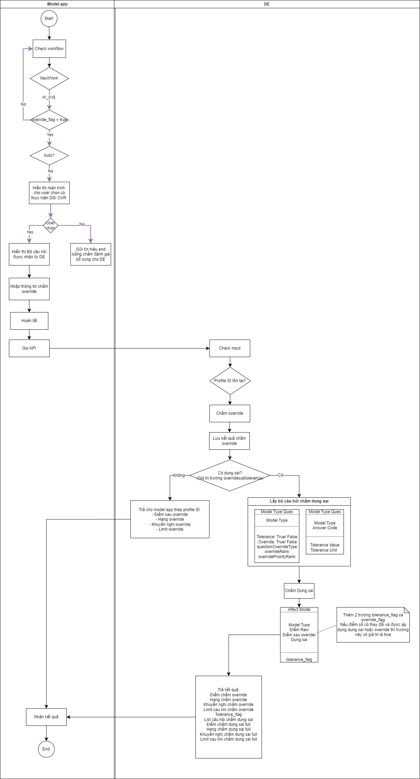
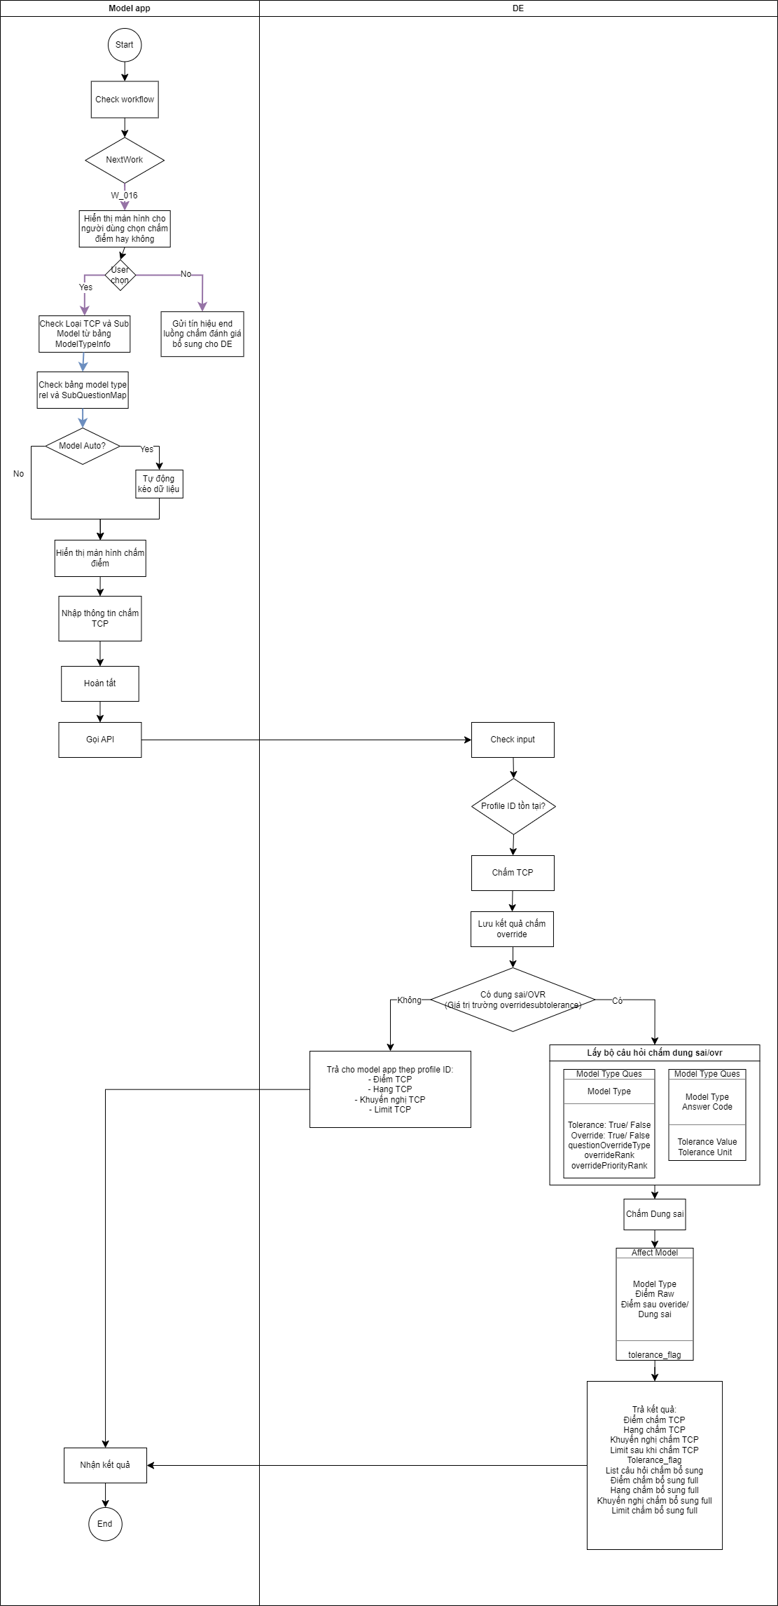

2. Mô tả API
Mô tả input:
STT | Field | Field_sub | Field_sub2 | DataType | Mandatory | Descripton | Mapping | Sample Value
1 | ProfileID |  |  |  | Y |  |  | 34565
2 | Model Type |  |  |  |  | Mã mô hình TCP |  | NO YO
3 | Role |  |  |  |  | Role chấm đánh giá bổ sung
4 | createdTime |  |  |  | Y | Thời điểm khởi tạo hồ sơ
5.1 | OverrideInfo |  |  |  | Y | Thông tin chấm override theo câu hỏi
5.2 |  | questionCode |  |  |  | Mã câu hỏi |  | Q342
5.3 |  | questionRank |  |  |  | Hạng đã nâng của câu hỏi |  | 1
6 | OverrideRankFinal |  |  |  |  | Hạng đã nâng của mô hình (final) |  | 2
7.1 |  | questionCode |  |  |  | Mã câu hỏi |  | Q234
7.2 |  | tolerance |  | boolean |  | Câu hỏi có được dung sai hay không |  | TRUE
8 | subModel |  |  |  |  | Thông tin chấm bộ TCP
8.1 |  | subModelType |  |  |  | Mã mô hình TCP
8.2 |  | affectType |  |  |  | Loại tác động
8.3 |  |  | questionCode |  |  | Mã câu hỏi
8.4 |  |  | answerCode |  |  | Mã câu trả lời
8.5 |  |  | answerValue |  |  | Giá trị câu trả lời
9 | skip |  |  |  |  | Khi user không chọn chấm đánh giá bổ sung

Mô tả Output
STT | Field | Field- Sub | Field – detail 1 | Field – detail 2 | DataType | Mandatory | Descripton | Sample value
A | response |  |  |  | Object
1 |  | code |  |  | String | Y | Mã kết quả trả về | 200
2 |  | message |  |  | String | Y | Mô tả chi tiết kết quả trả về | Thành công
3 |  | ScoringTime |  |  | Dataxtime | Y | Thời gian Chấm điểm | 9/30/2021 1:58:57 PM
 |  |  |  |  |  | Y
 |  |  |  |  |  | Y
4 |  | timestamp |  |  | String | Y | Thời gian trả điểm | 2022-03-31T04:01:00Z
 |  |  |  |  |  | Y | Định dạng: YYYY-MM-DDTHH-MM-SSZ
B | Result |  |  |  | Object
5 |  | OverrideResult |  |  | Object | Bắt buộc trong trường hợp Model app gửi thông tin để chấm Override | Kết quả chấm điểm override full
5.1 |  |  | rank |  | String | Bắt buộc trong trường hợp Model app gửi thông tin để chấm Override | Hạng của KH sau chấm override | B18
5.2 |  |  | score |  | Number | Bắt buộc trong trường hợp Model app gửi thông tin để chấm Override | Điểm của KH sau chấm override | 0.00018
5.4 |  |  | recommendation |  | String | Bắt buộc trong trường hợp Model app gửi thông tin để chấm Override | Khuyến nghị của KH sau chấm override | Đồng ý cấp tín dụng
6 |  | OverrideResultFull
6.1 |  |  | rankOverride |  | String | Bắt buộc trong trường hợp override_flag = True | Hạng sau override | B18
6.2 |  |  | scoreOverride |  | Number | Bắt buộc trong trường hợp override_flag = True | Điểm sau override | 0.00018
6.3 |  |  | recommendationOverride |  | String | Bắt buộc trong trường hợp override_flag = True | Khuyến nghị sau override | Đồng ý cấp tín dụng
6.5 |  |  | override_flag |  | Boolean |  | Có chấm override không. Trả về 1 trong 2 giá trị sau: True: Có chấm override False: Không chấm override | TRUE
6.6 |  |  | ListOverrideQuestion |  | Object-Multivalue | Bắt buộc trong trường hợp override_flag = True và ModelTypeOverride không có giá trị | Trả về list các câu hỏi trong trường hợp chấm override từng câu hỏi (nếu có) Lưu ý: Chỉ trả về các câu hỏi đơn. Nếu danh sách có câu hỏi ghép thì DE cần trả về các câu hỏi thành phần override_flag = false --> Không trả về giá trị trường này
6.7 |  |  |  | code | String-Multivalue | Bắt buộc trong trường hợp override_flag = True và ModelTypeOverride không có giá trị | Mã câu hỏi được override | Q0102
6.9 |  |  |  | QuestionRank | Number-Multivalue | Bắt buộc trong trường hợp override_flag = True và ModelTypeOverride không có giá trị | Số hạng được nâng của từng câu hỏi | 2
6.1 |  |  | ModelTypeRank |  | Number | Bắt buộc trong trường hợp override_flag = True và ListOverrideQuestion không có giá trị | Số hạng được nâng của bộ mô hình override_flag = false --> Không trả về giá trị trường này | 1
 |  |  | Auto |  | Boolean | Bắt buộc trong trường hợp override_flag = True | Chấm dung sai auto hay manual True: Chấm auto False: Chấm manual | TRUE
7 |  | ToleranceResult |  |  | Object | Bắt buộc trong trường hợp Model app gửi thông tin để chấm Dung sai | Kết quả chấm điểm override full
7.1 |  |  | rank |  | String | Bắt buộc trong trường hợp Model app gửi thông tin để chấm Dung sai | Hạng của KH sau chấm override | B18
7.2 |  |  | score |  | Number | Bắt buộc trong trường hợp Model app gửi thông tin để chấm Dung sai | Điểm của KH sau chấm override | 0.00018
7.4 |  |  | recommendation |  | String | Bắt buộc trong trường hợp Model app gửi thông tin để chấm Dung sai | Khuyến nghị của KH sau chấm override | Đồng ý cấp tín dụng
8 |  | ToleranceResultFull |  |  | Object
8.1 |  |  | ranktolerance |  | String | Bắt buộc trong trường hợp Tolerance_flag = True | Hạng sau tolerance | B18
8.2 |  |  | scoreTolerance |  | Number | Bắt buộc trong trường hợp Tolerance_flag = True | Điểm sau Tolerance | 0.00018
8.3 |  |  | recommendationTolerance |  | String | Bắt buộc trong trường hợp Tolerance_flag = True | Khuyến nghị sau Tolerance | Đồng ý cấp tín dụng
8.5 |  |  | Tolerance_flag |  | Boolean |  | Có chấm Tolerance không. Trả về 1 trong 2 giá trị sau: True: Có chấm Tolerance False: Không chấm Tolerance | TRUE
8.6 |  |  | ListToleranceQuestion |  | Object-Multivalue | Bắt buộc trong trường hợp Tolerance_flag = True | Trả về list các câu hỏi trong trường hợp chấm override từng câu hỏi (nếu có) Lưu ý: Chỉ trả về các câu hỏi đơn. Nếu danh sách có câu hỏi ghép thì DE cần trả về các câu hỏi thành phần tolerance_flag = false --> Không trả về giá trị trường này
8.7 |  |  |  | code | String-Multivalue | Bắt buộc trong trường hợp Tolerance_flag = True | Mã câu hỏi được Tolerance
 |  |  |  | ToleranceValue | String-Multivalue | Bắt buộc trong trường hợp Tolerance_flag = True | Giá trị được dung sai | -5%
 |  |  | Auto |  | Boolean | Bắt buộc trong trường hợp Tolerance_flag = True | Chấm dung sai auto hay manual True: Chấm auto False: Chấm manual | TRUE
9 |  | SubResult |  |  | Object |  | Kết quả chấm điểm override full
9.1 |  |  | rank |  | String | Bắt buộc trong trường hợp Model app gửi thông tin để chấm TCP | Hạng của KH sau chấm TCP | B18
9.2 |  |  | score |  | Number | Bắt buộc trong trường hợp Model app gửi thông tin để chấm TCP | Điểm của KH sau chấm TCP | 0.00018
9.3 |  |  | recommendation |  | String | Bắt buộc trong trường hợp Model app gửi thông tin để chấm TCP | Khuyến nghị của KH sau chấm TCP | Đồng ý cấp tín dụng
10 |  | SubResultFull
10.1 |  |  | rankSub |  | String | Bắt buộc trong trường hợp hồ sơ chấm TCP luồng Auto (ApprovalFlow = Auto) | Hạng sau TCP | B18
10.2 |  |  | scoreSub |  | Number | Bắt buộc trong trường hợp hồ sơ chấm TCP luồng Auto (ApprovalFlow = Auto) | Điểm sau TCP | 0.00018
10.3 |  |  | recommendationSub |  | String | Bắt buộc trong trường hợp hồ sơ chấm TCP luồng Auto (ApprovalFlow = Auto) | Khuyến nghị sau TCP | Đồng ý cấp tín dụng
10.4 |  |  | subModelCode |  | String | Bắt buộc trong trường hợp hồ sơ chấm TCP luồng Auto (ApprovalFlow = Auto) | Mã mô hình TCP | SME_SUB_SCO_001
10.5 |  |  | ListSubQuestion |  | Object-Multivalue | Bắt buộc trong trường hợp hồ sơ chấm TCP luồng Auto (ApprovalFlow = Auto) | Trả về list các câu hỏi bao gồm câu hỏi đơn và ghép
10.6 |  |  |  | Questioncode | String-Multivalue | Bắt buộc trong trường hợp hồ sơ chấm TCP luồng Auto (ApprovalFlow = Auto) | Mã câu hỏi | Q0102
10.7 |  |  |  | AnswerCode | String-Multivalue | Bắt buộc trong trường hợp hồ sơ chấm TCP luồng Auto (ApprovalFlow = Auto) | Mã câu trả lời | Q0102_1
10.8 |  |  |  | AnswerValue | String-Multivalue | Bắt buộc trong trường hợp hồ sơ chấm TCP luồng Auto (ApprovalFlow = Auto) | Giá trị câu trả lời | 2
10.9 |  |  | Auto |  | Boolean | Bắt buộc trong trường hợp hồ sơ chấm TCP luồng Auto (ApprovalFlow = Auto) | Chấm dung sai auto hay manual True: Chấm auto False: Chấm manual | TRUE
11 |  | NextModel |  |  |  |  | Mã model tiếp theo trong loop rớt luồng | SME_SCO_001

